OBSERVAÇÕES DIÁRIAS
Histórico do Mês - SETEMBRO

Qtde | Data | Observação
1 | 2026-09-01 | ✓ | Total dias úteis | 21
2 | 2026-09-02 | ✓ | Transcorrido | 15
3 | 2026-09-03 | ✓ | Falta | 6
4 | 2026-09-04 | ✓
Sabado | 2026-09-05
Domingo | 2026-09-06
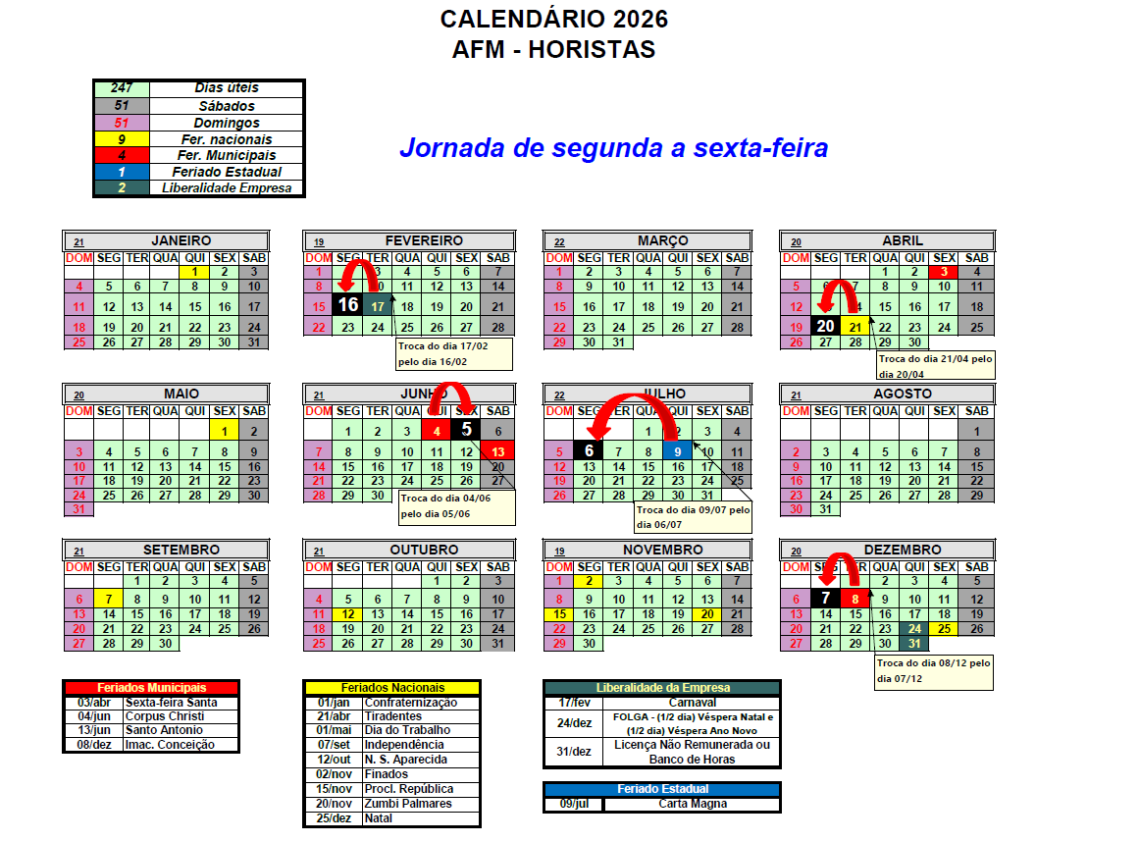
Feriado | 2026-09-07 | Feriado
5 | 2026-09-08 | ✓
6 | 2026-09-09 | ✓
7 | 2026-09-10 | ✓
8 | 2026-09-11 | ✓
Sabado | 2026-09-12
Domingo | 2026-09-13
9 | 2026-09-14 | ✓
10 | 2026-09-15 | ✓
11 | 2026-09-16 | ✓
12 | 2026-09-17 | ✓
13 | 2026-09-18 | ✓
Sabado | 2026-09-19
Domingo | 2026-09-20
14 | 2026-09-21 | ✓
15 | 2026-09-22 | ✓
16 | 2026-09-23 | ✓
17 | 2026-09-24 | ✓
18 | 2026-09-25 | ✓
Sabado | 2026-09-26
Domingo | 2026-09-27
19 | 2026-09-28 | ✓
20 | 2026-09-29 | ✓
21 | 2026-09-30

